S3_0x0F4A_整车故障码上传


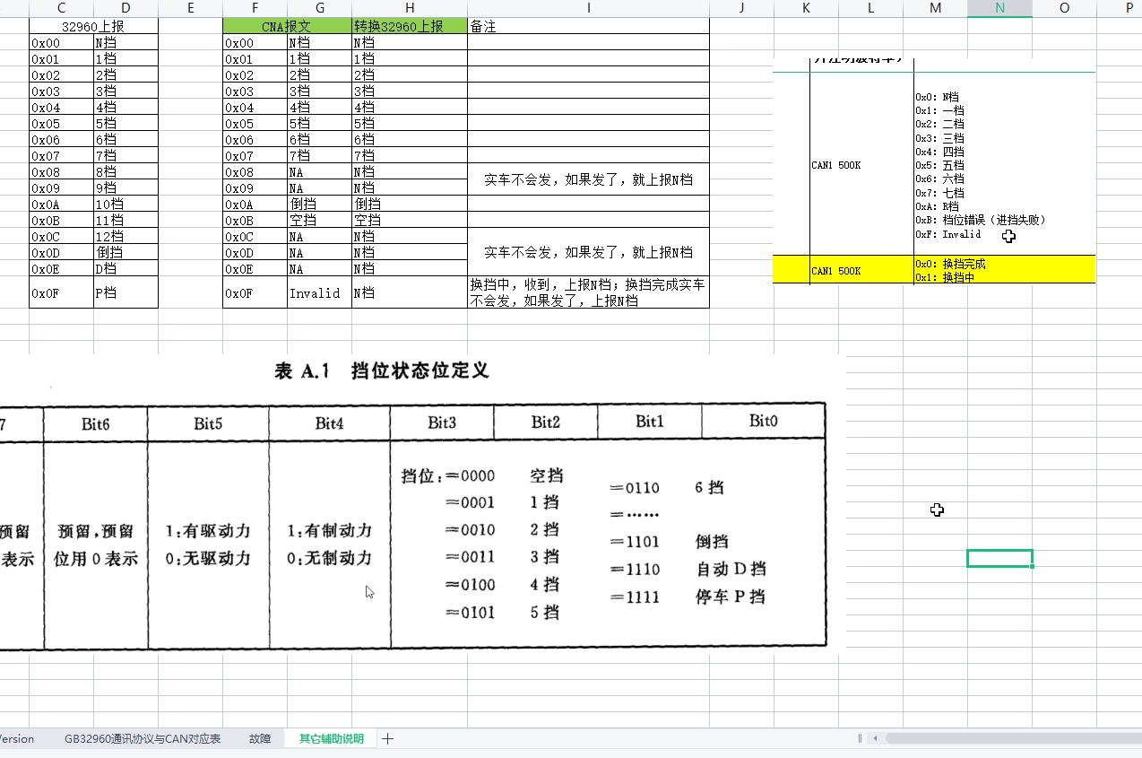
字段 | 数据类型 | 描述及要求
版本 | BYTE | 0F4A 协议版本，从 0 开始累积（Bit0-Bit6 版本信息，Bit7 标志是否重传包）
纬度 | DWORD | 以度为单位的纬度值乘以10的6 次方，精确到百万分之一度
经度 | DWORD | 以度为单位的经度值乘以10的6 次方，精确到百万分之一度
高程 | WORD | 海拔高度，单位为米（m）（有符号数）
方向 | WORD | 0-359，正北为 0，顺时针
时间 | BCD[6] | YY-MM-DD-hh-mm-ss（GMT+8 时间，本标准中之后涉及的时间均采用此时区）
二级包个数 | 1Byte | 每次最多10个包

表9 故障信息项列表
字段 | 数据类型 | 描述及要求
故障信息类别 | BYTE | 1-255，见表10。
信息长度 | BYTE
故障信息 |  | 如表11

表10 故障信息定义
故障类别 | 故障信息长度 | 描述及要求
1 | BYTE | 当故障产生时上报，格式见表11。
2 | BYTE | 当故障消失时上报，格式见表11。
表11 冻结帧信息
字段 | 数据类型 | 说明 | Msg ID 报文标识符 | Byte Order 排列格式(Intel/Motorola) | Start Byte 起始字节 | Start Bit 起始位 | Bit Length (Bit) 信号长度 | Date Type 数据类型 | Resolution 精度 | Offset 偏移量 | Signal Min. Value (phys) 物理最小值 | Signal Max. Value (phys) 物理最大值 | Signal Min. Value (Hex) 总线最小值 | Signal Max. Value (Hex) 总线最大值 | Initial Value (Hex) 初始值 | Unit 单位
车速 | WORD | (WORD*1/256) 单位：Km/h | 0x18FFF101 | Intel | 7 | 56 | 8 | Unsigned | 1 | 0 | 0 | 255 | 0x0 | 0xFF | 0x0 | km/h
加速踏板开度 | BYTE | BYTE*0.4 单位：% | 0x18FF03A3 | Intel | 4 | 32 | 8 | Unsigned | 0.4 | 0 | 0 | 100 | 0x0 | 0xFA | 0x0 | %
EBS制动开关 | BYTE | BIT1~BIT0：00 制动踏板被松开 01 制动踏板被踩下 10 出错 11 不可用 | 0x18F0010B | Intel | 0 | 6 | 2 | Unsigned | 1 | 0 | 0 | 3 | 0x0 | 0x3 | 0x0
电机转速 | WORD | WORD*0.125 单位：RPM | 0x18FF7708 | Intel | 0 | 0 | 16 | Unsigned | 1 | 0 | 0 | 6000 | 0x0 | 0x1770 | 0x0 | rpm
制动踏板深度 | BYTE | BYTE 单位：%，按照实际精度传 | 0x18FF03A3 | Intel | 1 | 8 | 8 | Unsigned | 1 | 0 | 0 | 255 | 0x0 | 0xFF | 0x0 | %
电池冷却液出口温度 | BYTE | BYTE单位：℃ | 0x18FF26B6 | Intel | 7 | 56 | 8 | unsigned | 1 | -40 | -40 | 215 | 0x0 | 0xFF | 0x28 | °C
单体最高电压 | WORD |  | 0x18FF25B5 | Intel | 4 | 26 | 14 | unsigned | 0.001 | 0 | 0 | 8.191 | 0x0 | 0x1FFF | 0x0 | V
单体最高温度 | BYTE |  | 0x18FF26B6 | Intel | 2 | 20 | 8 | unsigned | 1 | -40 | -40 | 215 | 0x0 | 0xFF | 0x28 | °C
瞬时电耗 | WORD | 单位：kwh/100km | 0x18FFF101 | Intel | 4 | 32 | 12 | Unsigned | 1 | 0 | 0 | 4095 | 0x0 | 0xFFF | 0x0 | kw.h/100Km
挡位 | BYTE | 按照接收到的当前档位上报，不做偏移 | 0x18FFF303 | Intel | 0 | 4 | 4 | Unsigned | 1 | 0 | 0 | 15 | 0x0 | 0xF | 0x0
电机实际扭矩 | WORD | BYTE-125 单位：% | 0x16FF31C1 | Intel | 2 | 23 | 13 | Unsigned | 1 | -4000 | -4000 | 4000 | 0x0 | 0x1FFF | 0xFA0 | Nm
车货总重 | WORD | DWORD*1 单位：kg | 0x18FF0966 | Intel | 3 | 24 | 16 | Unsigned | 0.1 | 0 | 0 | 6553.5 | 0x0 | 0xFFFF | 0x0 | 吨
电池冷却液进口温度 | WORD |  | 0x19FFF312 | Intel | 7 | 56 | 8 | unsigned | 1 | -40 | -40 | 125 | 0x0 | 0xA5 | 0x28 | °C
车辆加速度 | WORD | BYTE*0.01 单位：m/s，(当前车速-上一次车速)*1000/(当前时间-上一次车速时间)。（备注：当前时间，上一次车速时间精确到ms，假如不能精确到ms，当前时间-上一次车速时间需大于1s小于5s） | 0x18FFF101 | Intel | 7 | 56 | 8 | Unsigned | 1 | 0 | 0 | 255 | 0x0 | 0xFF | 0x0 | km/h
车辆减速度 | WORD | 计算方法同加速度，当前车速>上一次车速则计算加速度，减速度填0；当前车速<上一次车速则计算减速度，加速度填0
故障码列表 |  | 见故障码信息

 |  |  |  | 20220422 DM1 报文 |  |  |  |  | DM1报文
 |  |  | →→→→→→→→→ | 字段 | DM1类型 | CAN ID | 发送周期 | CAN | FCS_LDW_DM1 | 0x18FECAE8
 |  |  |  | DM1_FCW | single | 0x18FECAA0 OR 0x18FECAE8 | 1000ms | ICAN | FCS_FCW_DM1 | 0x18FECAA0
 |  |  |  | DM1_FCW | BAM | 0x18ECFFA0 OR 0x18ECFFE8 | 1000ms | ICAN | BCM_DM1 | 0x18FECA21
 |  |  |  | DM1_FCW | pack | 0x18EBFFA0 OR 0x18EBFFE8 | 50ms | ICAN | ECC_DM1 | 0x18FECAD8
 |  |  |  | DM1_BCM | single | 0x18FECA21 | 1000ms | ICAN | VCU_EBS_DM1 | 0x18FECA0B
 |  |  |  | DM1_BCM | BAM | 0x1CECFF21 | 1000ms | ICAN | VCU_EPSP_DM1 | 0x18FECA15
 |  |  |  | DM1_BCM | pack | 0x1CEBFF21 | 100ms | ICAN | VCU_DM1 | 0x18FECA27
 |  |  | 终端按照报文传输，平台自己区分ABS还是EBS | DM1_EBS | single | 0x18FECA0B | 1000ms | ICAN | AC_DM1 | 0x18FECA73
 |  |  |  | DM1_EBS | BAM | 0x1CECFF0B | 100ms | ICAN | PTC_DM1 | 0x18FECA72
 |  |  |  | DM1_EBS | pack | 0x1CEBFF0B | 100ms | ICAN | BMS_DM1 | 0x18FECA12
 |  |  |  | DM1_ABS | single | 0x18FECA0B | 1000ms | ICAN | MCU_DM1 | 0x18FECA13
 |  |  |  | DM1_ABS | BAM | 0x1CECFF0B | 100ms | ICAN | TCU_DM1 | 0x18FECA03
 |  |  |  | DM1_ABS | pack | 0x1CEBFF0B | 100ms | ICAN | DCDC_DM1 | 0x18FECA62
 |  |  |  | DM1_EPB | single | 0x18FECA64 | 1000ms | ICAN | APC_DM1 | 0x18FECA63
 |  |  |  | DM1_EPB | BAM | 0x1CECFF64 | 100ms | ICAN | EPS_DM1 | 0x18FECA64
 |  |  |  | DM1_EPB | pack | 0x1CEBFF64 | 100ms | ICAN | HVB_DM1 | 0x18FECA65
表12 故障码信息 |  | 目前只有：DM1_LDW/DM1_FCW（参加sheet1） |  | DM1_HMS | single | 0x18FECA75 | 1000ms | PCAN | GSM_DM1 | 0x18FECA43
字段 | 数据类型 | 说明 | 版本号 | DM1_HMS | BAM | 0x18ECEA75 | 100ms | PCAN | TMS_DM1 | 0x18FECA71
故障码项个数 | BYTE | 包含的故障码项个数>0 | 0 | DM1_HMS | pack | 0x18EBEA75 | 100ms | PCAN | FSC_DM1 | 0x18FECA66
原地址 0 | BYTE | 第 0 个故障信息；（从 0 开始） | 0 | DM1_FCU | single | 0x18FECA74 | 1000ms | PCAN
SPN 码 0 | DWORD | 第 0 故障的 SPN | 0 | DM1_FCU | BAM | 0x18ECEA74 | 100ms | PCAN
FMI 0 | BYTE | 第 0 故障的 SPN | 0 | DM1_FCU | pack | 0x18EBEA74 | 100ms | PCAN
原地址 1 | BYTE | 第 1 故障的原地址 | 0 | EPSP_DM1 | single | 0x18FECA15 | 1000ms | PCAN
SPN 码 1 | DWORD | 第 1 故障的 SPN | 0 | EPSP_DM1 | BAM | 0x1CECFF15 | 100ms | PCAN
FMI 1 | BYTE | 第 1 故障的 FMI | 0 | EPSP_DM1 | pack | 0x1CEBFF15 | 100ms | PCAN
… |  |  | 0 | DM1_VCU | single | 0x18FECAD0 | 1000ms | ICAN
原地址 n*6 +0 | BYTE |  | 0 | DM1_VCU | BAM | 0x18ECEAD0 | 100ms | ICAN
SPN 码 n*6 +1 | DWORD |  | 0 | DM1_VCU | pack | 0x18EBEAD0 | 100ms | ICAN
FMI n*6 +5 | BYTE |  | 0

冻结帧信息说明 | 1）国标对照表有的，优先使用国标对照表（因为有车型协议识别，国标对照表数据肯定是正确的），如果国标对照表没有，则使用S1_江山换电整车通讯协议里的数据 2）纯电车，对于发动机类的数据，默认填充无效值0xFF
如上信息，部分信息参见如下截图

S7_远控功能
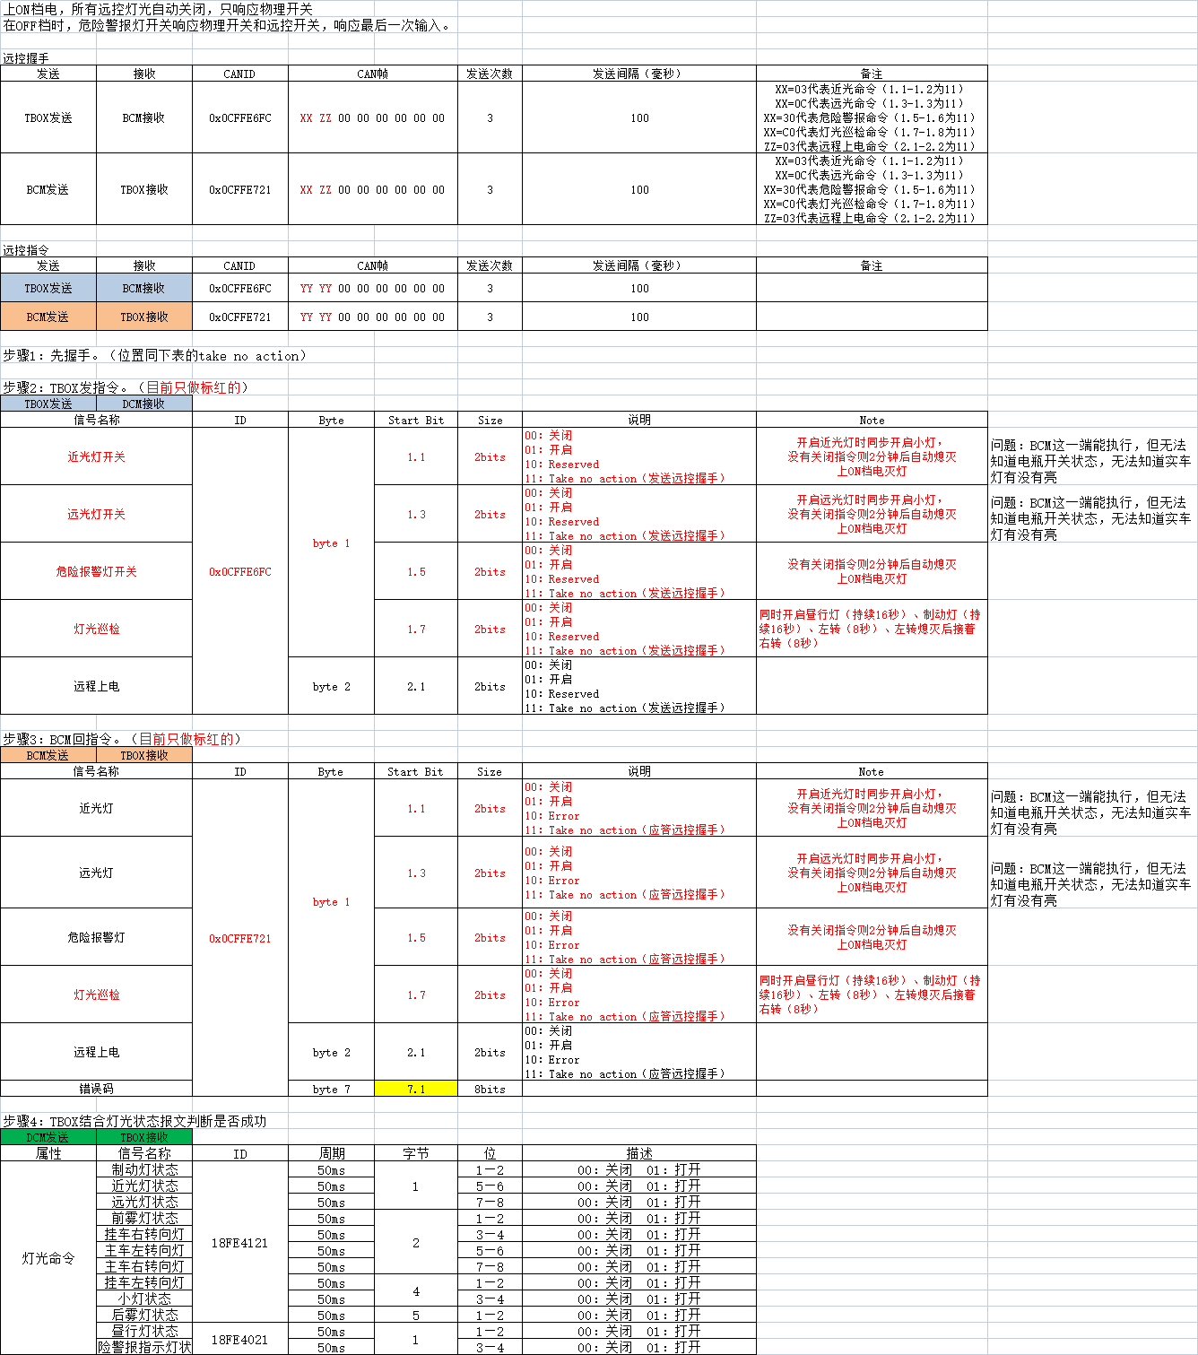
 | 云端请求 |  | TBOX |  | 控制器 |  |  | 备注
 | 云端请求 | 功能编号 | 指令 | 应答 | 发送至控制器 | 应答 | 状态反馈
远程控制-远端开/锁车 | 0x8F41 | 0x01 | 0x09：中控上锁 0x19：中控解锁 | 0x0F41 | 0x0CFFE2FC | 0x0CFFE3EC | 0x18FDA5EC | 中控锁车：驾驶员侧和乘客侧都锁上或者都解锁才为成功，否则为失败
远程控制-车窗升降 | 0x8F41 | 0x04 | 3 主后驾驶窗 4 副后驾驶窗 功能参数，0~100 | 0x0F41 | 0x0CFFE2FC | 0x0CFFE3EC | 0x0CFFE3EC | 状态帧使用应答报文
远程控制-寻车 | 0x8F41 | 0x08 | 功能指令：1 功能参数： 1 打开灯 2 关闭灯 | 0x0F41 | 0x0CFFE6FC | 0x0CFFE721 | 0x18FE4121
远程控制-远光 | 0x8F41 | 0x08 | 功能指令：2 功能参数： 1 打开灯 2 关闭灯 | 0x0F41 | 0x0CFFE6FC | 0x0CFFE721 | 0x18FE4121
远程控制-近光 | 0x8F41 | 0x08 | 功能指令：5 功能参数： 1 打开灯 2 关闭灯 | 0x0F41 | 0x0CFFE6FC | 0x0CFFE721 | 0x18FE4121
远程控制-灯光巡检 | 0x8F41 | 0x08 | 功能指令：14 功能参数： 1 打开灯 2 关闭灯 | 0x0F41 | 0x0CFFE6FC | 0x0CFFE721 | 0x18FE4121
 | 云端请求 | 功能编号 | 指令 | 应答ID | 功能编号
WIFI开关 | 0x8F41 | 0x12 | 功能指令： 1 打开灯 2 关闭灯 | 0x0F51 | 0x13 | 功能指令： 0无效 1 打开灯 2 关闭灯

设置VIN | BYTE | / | 消息 ID(0x03) | 0x8F42
 | WORD | / | 内容长度 | 0x8F42
 | String | 0X19FFB0D7 | 一般为 17 个字节,以“\0”结尾 | 0x8F42
获取VIN | BYTE | / | 消息 ID(0x04) | 0x8F42
 | WORD | / | 内容长度 | 0x8F42
 | String | / | 一般为 17 个字节,以“\0”结尾 | 0x8F42
请求WIFI开关状态 | BYTE | / | 子指令 0x13（0：无效，1：打开，2：关闭） | 0x0F51

锁车指令：CAN发送0x18FFECFC
功能 | CAN ID |  | Signal Value Description 信号值描述 | Byte Order 排列格式(Intel/Motorola) | Start Byte 起始字节 | Start Bit 起始位 | Bit Length (Bit) 信号长度 | Date Type 数据类型 | Resolution 精度 | Offset 偏移量 | Signal Min. Value (phys) 物理最小值 | Signal Max. Value (phys) 物理最大值 | Signal Min. Value (Hex) 总线最小值 | Signal Max. Value (Hex) 总线最大值 | Initial Value (Hex) 初始值
金融锁车 | Tbox_LockActiveSt | 锁车激活状态 | 0=无动作 1=激活 2=关闭 其它=无动作 | Intel | 0 | 0 | 4 | Unsigned | 1 | 0 | 0 | 15 | 0x0 | 0xF | 0x0
金融锁车 | Tbox_LockLevel | 锁车等级 | 0=无动作 1=解锁 2=一级锁车 3=二级锁车 4=三级锁车 其它=无动作 | Intel | 0 | 4 | 4 | Unsigned | 1 | 0 | 0 | 15 | 0x0 | 0xF | 0x0
 | ID
锁车指令下发 | 0x8F40
锁车控制应答 | 0x0F40

S9_外发版本辅助说明
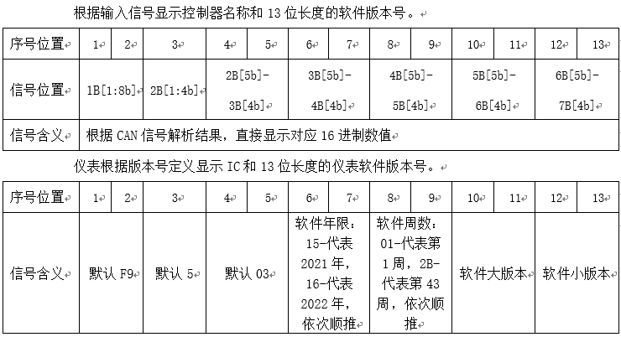
 |  |  |  |  |  |  |  | 标签信息及仪表显示版本信息
车型 | 协议类型 | 控制器类型 | 车型大小 | 车型类型 | 版本CANID | 备注 |  | 序号位置 | 1 | 2 | 3 | 4 | 5 | 6 | 7 | 8 | 9 | 10 | 11 | 12 | 13
重卡新能源 | 齐星纯电 | E3 | 5 | 1 | 0x18FF00D7 |  |  | 信号位置 | B1[5:8b] | B1[1:4b] | B2[1:4b] | B3[1:4] | B2[5:8] | B4[1:4] | B3[5:8] | B5[1:4] | B4[5:8] | B6[1:4] | B5[5:8] | B7[1:4] | B6[5:8]
 |  |  |  |  |  |  | 示例 |  | E | 3 | 5 | 0 | 1 | 1 | 5 | 3 | 3 | 0 | 4 | 0 | 4
 | 氢燃料车型 |  |  | 1 |  |  |  | CAN信息 | E3 15 50 31 43 40 00 FF
 | 江山换电车型 |  |  | 3 |  |  |  | 标签信息 | E350115330404
 | 齐星新协议 |  |  | 2 |  |  |  | 仪表显示 | E350115330404

重卡换电 | 齐星纯电 | E1 | 5 | 1 | 0x18FFA2D8
 | 氢燃料车型 |  |  | 1
 | 江山换电车型 |  |  | 3
 | 齐星新协议 |  |  | 2
轻卡（暂无） |  | NA |  |  | 0x0CFFE3FC | 暂无
重卡燃油（暂无） |  |  |  |  | 0x0CFFE3FC | 暂无

